初めにお読みください
初めにお読みください

この度は土井工芸の発注書をダウンロードいただきまして、誠にありがとうございます。
発注書のご使用方法、ご注文の流れをご説明いたします。

【ご使用方法】
ダウンロードの後、お使いのパソコンに保存したシートをご使用ください。
上部にある「編集を有効にする」を押してください。
続いて、ページの下部にある「発注書（原本）」のシートを右クリックし、「コピーを作成」を押してください。
「発注書（原本）のコピー」という名前のシートが出てきますので、そちらのシートをご利用くださいませ。

🚫「発注書（原本）」のシートの中身は触らないようお気をつけください。
発注書は印刷後、発注書右下に記載しておりますＦＡＸ番号へＦＡＸをお願いいたします。 ＦＡＸが届きましたら、正式発注となります。 ※弊社より確認の為お電話させていただくことがございます、ご了承くださいませ。

【ご注文内容の入力】

 | ⇐のような薄い黄色で塗られている箇所をクリックし、お客様情報と、ご注文内容をご入力ください。 🚫このセル以外は編集できないようロックをかけております。ご了承ください。

 |  |  | サイズ・施工内容につきましては、選択式となっております。
 |  |  | 各右側にあるプルダウン▼を押すと、選択肢がでてまいります。その中よりお選びください。
 |  |  | 間違えて選択してしまった場合は、対象のセルをクリックし、DeleteやBackspaceボタンで削除が可能です。

【施工内容/料金について】
・料金について・・・・・・・・・ |  | 全ての施工は最安値表記で記載されております。サイズや施工内容により金額の変更がございます。ご了承くださいませ。
 |  | ￥０表記のものは、施工内容により大幅に料金が変更となるものになります。（数式の関係で￥０とさせていただいております。）
 |  | ￥0表記のものは全て、お手数をおかけしますが一度お見積りのお電話をお願いいたします。

・サイズダウン/サイズアップ・・・・・ |  | サイズにより料金が変動します。（例）Ｍ→Ｓの1段階サイズダウンとＬ→Ｓの2段階サイズダウンでは料金が変動いたします。
 |  | また、サイズアップご希望の際は、付け足し用の布は予めご準備いただくよう、お願い申し上げます。

・ワッペンについて・・・・・・・・・・ |  | 企業用ワッペン等作成の際は、手順のご説明をさせていただきますので、お手数をおかけしますが一度お問い合わせください。
 |  | 「HPを見てワッペン作成について問い合わせた」とお電話をお願いいたします。

①ワッペン型代（初回のみ） |  | 形、ステッチ数、特殊な形のご注文次第で料金が変動いたします。一度お電話にてご相談いただくとお見積りできます。

②ワッペン作成 |  | ①ワッペン型代（初めて弊社にご依頼いただく方は型代をちょうだいしております。パソコンで型のデータ作成代になります。）
③ワッペン取付 |  | ワッペンのデザインは予めご準備いただき、別紙に型のデザインのＦＡＸをお願いいたします。
 |  | 一度ワッペン型を作成されたお客様につきましては、その後のご注文は②のワッペン作成代と③ワッペン取付代のみとなります。

 |  | ②ワッペン作成代（ワッペンの実物を作る際の材料費/施工費となります。）
 |  | 素材はアイロンでも取付可能なワッペンとなっておりますが、取れないようにしっかり縫付をご希望の方は③ワッペン取付までご注文ください。

 |  | ③ワッペン取付（縫付）
 |  | 弊社の作成ワッペンはお客様ご自身で取付可能となっておりますが、熱で取れてしまう可能性がございます。ご注意ください。
 |  | 縫付までご希望の際は③ワッペン取付を選択くださいませ。弊社がご希望の位置に縫付まで行い、返送いたします。

 |  | 企業様ワッペンをお持ちの方は③ワッペン取付のみお選びいただき、ワッペンと一緒に郵送ください。

・個人名・社名刺繍・・・・・ |  | お洋服に、指定のお名前を刺繍いたします。
 |  | 備考欄に、「刺繍したいお名前（会社名）」、「刺繍箇所（例 左胸ポケット上）」「刺繍の色」「書体」をご記入ください。
 |  | 別シートにカラー見本の一覧がございます。そちらの番号よりお選びいただき、4桁の色番号とお間違えの無いよう「青/赤」等（お色も記載いただけますと確実です）をご記載ください。
 |  | 料金は、苗字のみが最安値表記です。 フルネームは別途料金となります。

 |  | 書体は 「ゴシック体」 「丸ゴシック体」 「楷書体」 「明朝」 の4種類よりお選びください。 |  | 株式会社土井工芸
 |  |  |  | 〒362-0074
・その他・・・・・・・・・・・ |  | お見積りや、他加工メニュー、できること、準備するものの確認等 お気軽にお問合せください。ＴＥＬ：048-776-8461 |  | 埼玉県上尾市春日1-43-4 クレールＣ号室
 |  | サイズアップ、ジッパー取付、反射材取付等は、お客様側で取付素材をご用意ください。ロット数により弊社でご用意が可能な |  | TEL：048-776-8461 FAX：048-776-8461
 |  | 場合もございます。ご相談ください。

刺繍糸カラー見本
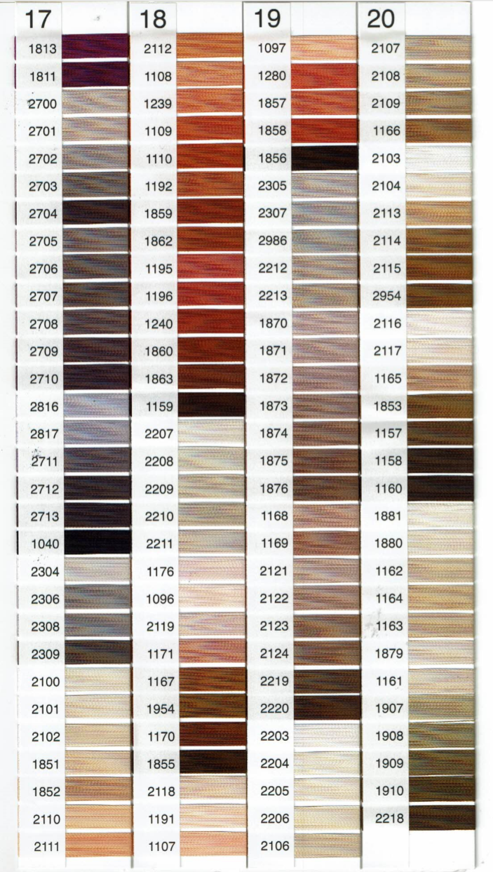
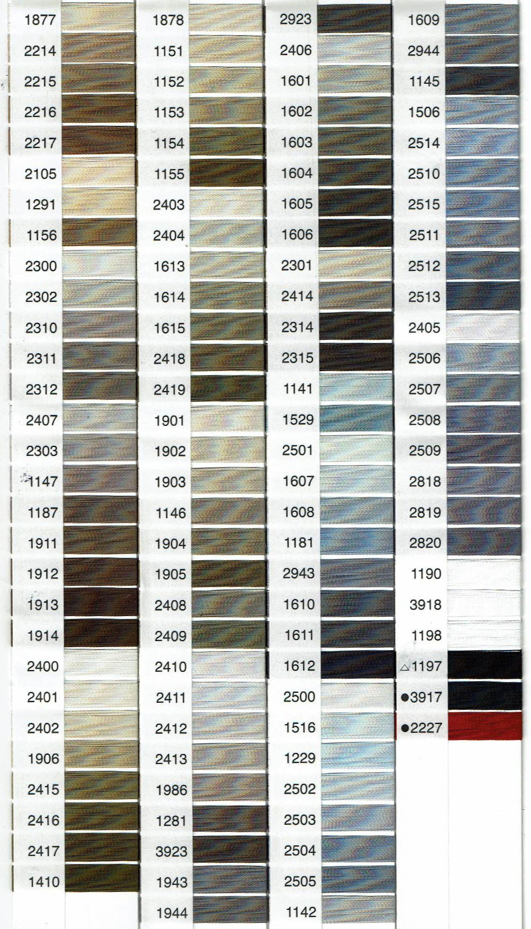
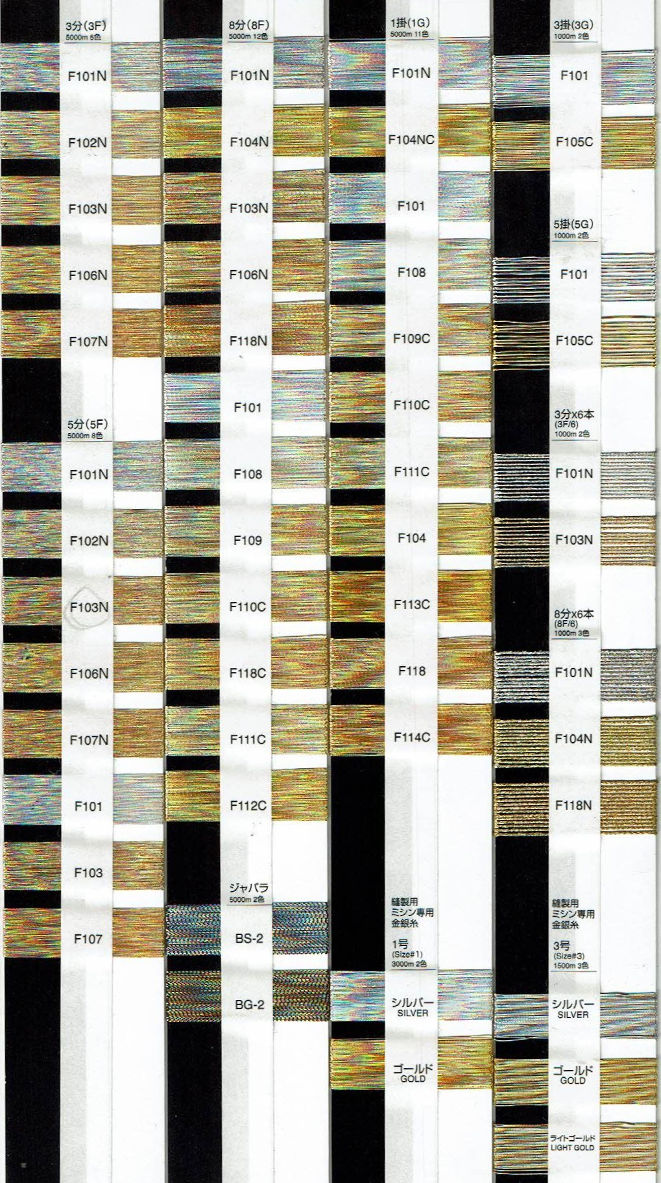
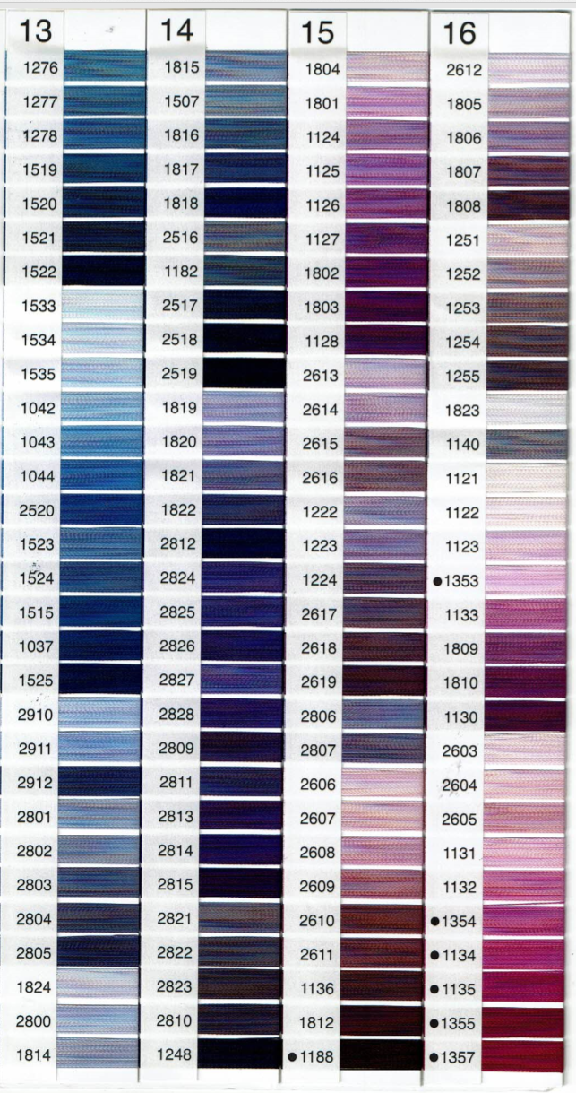
刺繍糸カラー表 |  | 赤～ピンク | オレンジ～緑 | 緑～青

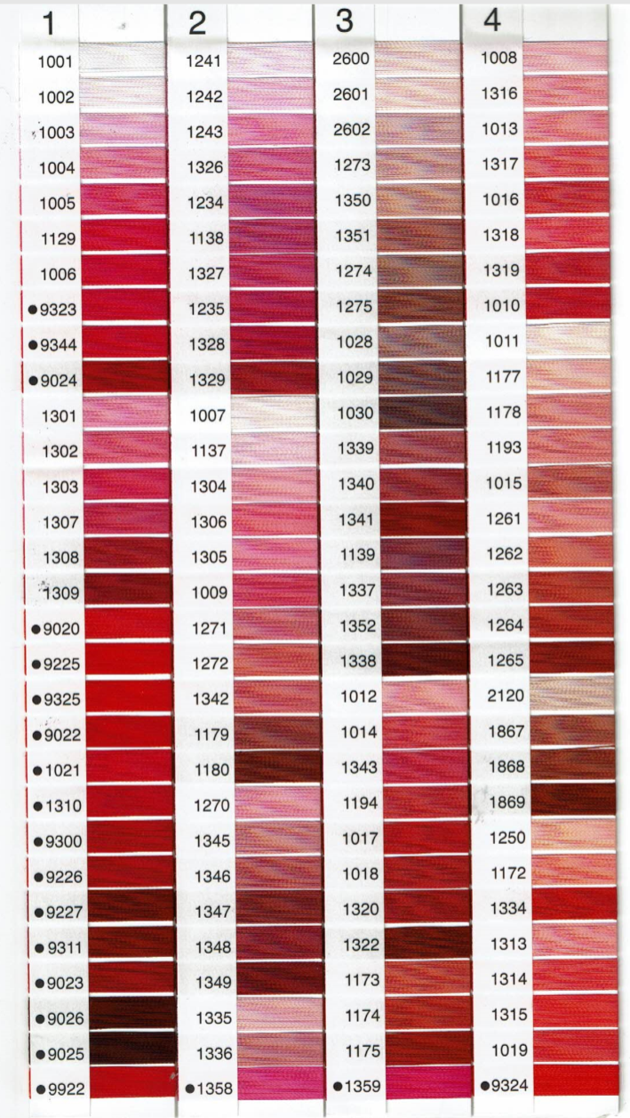
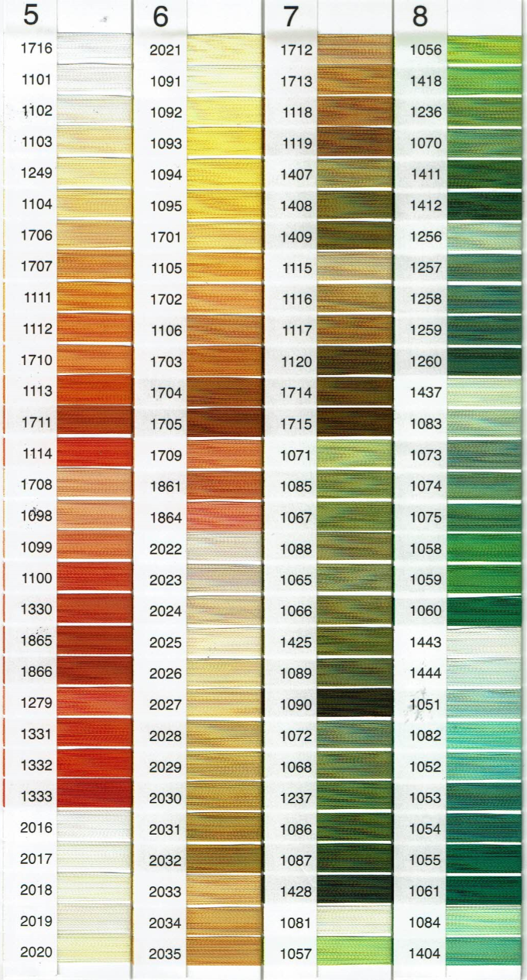
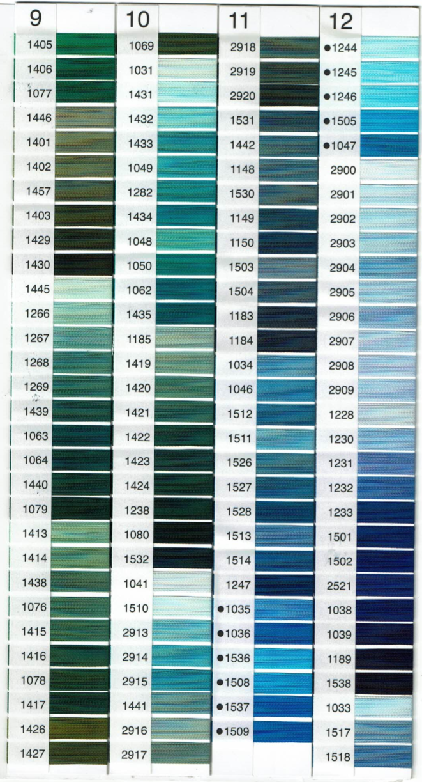

「個人名刺繍」「社名刺繍」をご注文の方は
こちらのカラー表より番号をお選びください。
お選びいただいた番号は
お間違えのないよう発注書の備考欄にご記入ください。

刺繍糸メニュー

・赤～ピンク
・オレンジ～緑
・緑～青
・青～紫
・茶
・茶～グレー
・金～銀

 | 青～紫 | 茶 | 茶～グレー | 金～銀

